Закупка cronier-mac
Фото | Наименование | Цена | Кол-во | Сумма
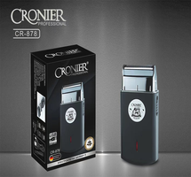 | CR-878 | 600.00 | 3 | 1,800.00
 | CR-960 | 450.00 | 1 | 450.00
 | CR-123 | 1,100.00 | 8 | 8,800.00
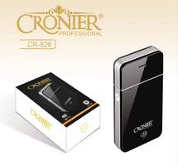 | CR-826 | 300.00 | 6 | 1,800.00
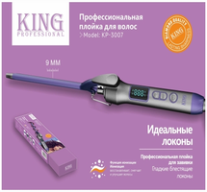 | CR-3007 | 650.00 | 1 | 650.00
 | CR-1426 | 1,400.00 | 1 | 1,400.00
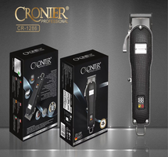 | CR-1286 | 1,800.00 | 1 | 1,800.00
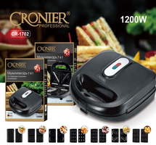 | CR-1702 | 2,100.00 | 2 | 4,200.00
Итого: 8 позиций |  |  | 23 | 20,900.00

